JETOUR T1-iDM
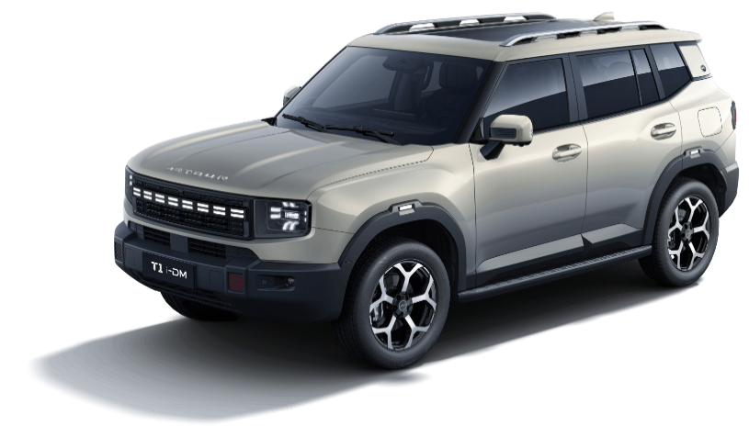 Т1 i-DM
Прайс - лист
Виробник | CHERY AUTOMOBILE CO., LTD.
Тип кузову | 5-дверний SUV
Тип двигуна/батарея/потужність | Бензиновий 1,5TD л. гібрид/150kW / 204 к.с. Євро-6
Трансмісія/привід | 1 DHT / передній
Кількість місць | 5
Рівень комплектації | Prestige / Престиж
Регулярна ціна автомобілів 2025 р.в., грн з ПДВ¹ | 1,630,000
Ціна "JETOUR суперсила" 2025 р.в., грн з ПДВ⁵ | 1,580,000
Вигода "JETOUR суперсила",грн з ПДВ⁶ | 50,000
Акційна ціна автомобілів 2026 р.в., грн з ПДВ³ | 1,710,000
Ціна "JETOUR суперсила" 2026 р.в., грн з ПДВ⁵ | 1,660,000
Вигода "JETOUR суперсила",грн з ПДВ⁶ | 50,000
Системи безпеки та захисту автомобіля
Фронтальні подушки безпеки водія та пасажира (2шт) | •
Передні бічні подушки безпеки + шторки безпеки передні та задні | •
ABS+EBD - антиблокувальна система гальм з розподілом гальмівних зусиль | •
ESC - електронна система курсової стійкості（Система допомоги при гальмуванні - EBA + Система контролю тяги - TCS） | •
HAC - асистент допомоги при підйомі | •
HDC - асистент спуску згори | •
CBC - асистент гальмування в поворотах | •
Штатна протиугінна сигналізація | •
Кріплення для дитячих сидінь ISOFIX | •
Імобілайзер двигуна | •
Центральний замок с дистанційним керуванням (дистанційний запуск) | •
Безключовий доступ (для водія) та запуск двигуна | •
Дитячий замок безпеки в задніх дверях | •
Передні 3-точкові ремені безпеки що регулюються по висоті з обмежувачем зусилля / переднатягувачем | •
3-точкові ремені безпеки для пасажирів другого ряду з аварійною фіксацією | •
Звукове нагадування про розчеплений ремінь безпеки водія та пасажирів | •
Комфорт
10,25 дюймова цифрова панель приладів | •
15,6 дюймовий цифровий сенсорний LCD дисплей | •
2-х зонний клімат контроль | •
Система управління якістю повітря (AQS) | •
Дефлектор кліматичної системи для другого ряду сидінь | •
Панорамний огляд 540° | •
Електронне стоянкове гальмо | •
Система допомоги при парковці (задній парк-тронік) | •
Система допомоги при парковці (передній парк-тронік) | •
Вибір режимів руху (Sport, ECO, Standard) | -
ACC - адаптивний круїз-контроль | •
ICA - інтелектуальний круїз-контроль | •
TJA - інтелектуальний асистент руху в заторі | •
AEB - система автоматичного гальмування (розширена) | •
FCW - попередження про небезпеку лобового зіткнення | •
RCW - попередження про небезпеку зіткнення ззаду | •
LDW - попередження про виїзд зі смуги руху | •
LDP - cистема запобігання виходу зі смуги руху | •
LKA - система утримання смуги руху | •
BSD - система моніторингу сліпих зон | •
DOW - система попередження про небезпеку відкриття дверей | •
RCTA - система попередження можливості поперечного зіткнення ззаду | •
Обігрів лобового скла | •
Датчик тиску в шинах | •
Датчик дощу | •
Електро регулювання сидіння водія | •
Електро регулювання сидіння водія по висоті в двої напрямках | •
Електро регулювання поперекової підтримки сидіння водія в чотирьох напрямках | •
2-х діапазонне електро регулювання сидіння переднього пасажира | •
Сидіння водія з функцією пам'яті та вітання | •
Ручне регулювання 2-го ряду сидінь | •
Електричні склопідіймачі передніх та задніх дверей з функцією антизатиснення | •
Багатошарове ламіноване скло передніх дверей (з функцією теплоізоляції та звукоізоляції) | •
Зовнішні дзеркала з електро регулюванням та підігрівом | •
Електропривід складання зовнішніх дзеркал з функцією автоматичного складання | •
Електропривід двері багажного відділення з функцією пам'яті | •
Багатофункціональне шкіряне кермо з додатковими пелюстками перемикання КПП | •
Регулювання кермової колонки 4-х позиційне | •
Електропідсилювач керма | •
Система автоматичного контролю світла (датчик світла) | •
Адаптивне ближнє/дальнє світло | •
Допоміжне підсвічування поворотів | •
Електро регулювання кута нахилу фар головного світла | •
Система затримки вимкнення головного світла | •
Внутрішні особливості салону / інтер'єр
Сидіння з еко-шкіри | •
Передній центральний підлокітник з боксом та функцією охолодження | •
Задній центральний підлокітник | •
Темний інтер'єр салону | •
Підігрів передніх сидінь (сидіння+спинка) | •
Вентиляція передніх сидінь | •
Зимовий пакет. Підігрів: керма, заднього ряду сидінь, лобового скла, форсунок омивача лобового скла | •
Спинка другого ряду сидінь з підголівниками, що складається в рівну підлогу | •
Панорамний дах | •
Сонцезахисні козирьки з дзеркалом та підсвіткою | •
Світлодіодне освітлення салону | •
Атмосферне підсвічування салону Ambient lighting (64 кольори) | •
Роз'єм живлення попереду та в багажному відділенні 12V | •
Тоновані вікна позаду | •
6 точок кріплення в багажнику | •
Мультимедіа
Кольоровий 15,6 дюймовий сенсорний дисплей мультимедійної системи | •
4 роз'єми для підключення зовнішніх пристроїв USB: попереду - 2 (Type-C + Type-A); для заднього ряду сидінь - 2 (Type-C + Type-A) | •
Bluetooth інтерфейс для підключення мобільного телефону | •
Apple carplay та android auto | •
Радіо | •
Управління аудіосистемою на кермі | •
9 динаміків (фірмовий звук) | •
Бездротова зарядка для мобільного телефону | •
Зовнішні особливості / екстер'єр
19-дюймові легкосплавні диски (235/60 R19) | •
Запасне колесо відсутнє через особливості компонування двигуна та батереї | •
Світлодіодні (LED) фари головного світла | •
Задня світлодіодна (LED) оптика | •
Світлодіодні (LED) ходові вогні | •
Передні протитуманні фари | •
Багажні рейлінги на даху | •
Гарантія на автомобілі JETOUR Т1 i-DM 6 років або 200 000 км пробігу, залежно від події, що настане раніше. Детальні умови гарантії та обмеження зазначені у договірній та сервісній документації, уточнюйте у дилерів.
www.jetour.com.ua
#REF!
³З 18.06.2026 по 31.07.2026 р. в межах запланованих поставок також діють акційні ціни на автомобілі 2026 року виробництва JETOUR T1 i-DM Prestige/Престиж
⁵Орієнтовна рекомендована роздрібна ціна на визначені автомобілі з урахуванням вигоди у разі придбання з використанням банківського кредиту за програмою "JETOUR суперсила"": JETOUR T1 i-DM 2025 р.в. в комплектації Prestige/Престиж за 1 580 000 грн. замість 1 630 000 грн (вигода 3,0 % від загальної ціни), JETOUR T1 i-DM 2026 р.в. в комплектації Prestige/Престиж за 1 660 000 грн. замість 1 710 000 грн. (вигода 3,0 % від акційної ціни). Програма "JETOUR суперсила" розповсюджується на придбання нових автомобілів JETOUR в кредит за спеціальними кредитними програмами «Партнерська для Укравто 3»/«JETOUR ЕКСПРЕС КРЕДИТ», «Ощад Драйв», «VIP-авто» та «Моя Енергія» від АТ "Ощадбанк"; «Приват Партнерський» від АТ КБ «ПриватБанк» та «УКРАВТО Акція», «УКРАВТО Стандарт» від АТ КБ "Глобус". З детальними умовами спеціальних кредитних програм АТ "Ощадбанк", АТ КБ «ПриватБанк» та АТ КБ "Глобус", які беруть участь в акційній програмі "JETOUR суперсила" можна ознайомитись в прес релізі на сайті -"JETOUR СУПЕРСИЛА. КУПУЙ В КРЕДИТ З ВИГОДОЮ до 50 000 ГРН", також цю інформацію можна отримати у кредитних спеціалістів та консультантів з продажу автомобілів офіційної дилерської мережі ТОВ "АВТО МОТОР ГРУП". Акційні ціни за програмою "JETOUR суперсила" діють в офіційній дилерській мережі ТОВ "АВТО МОТОР ГРУП" на всій території України, за винятком АР Крим і тимчасово окупованих територій на автомобілі JETOUR 2025 р.в. з 22.04.2025 р. по 31.07.2026 р. або до повного розпродажу наявного складу автомобілів (в залежності від того, що настане раніше). Програма «JETOUR суперсила» поширюється на автомобілі JETOUR T1 i-DM гібрид 2026 р.в. в комплектації Prestige/Престиж т після їх доставки в Україну. Кількість автомобілів за вказаною ціною обмежена.
⁶Під вигодою мається на увазі вигода від регулярноъ ціни, в розмірі 50 000 грн для автомобілів JETOUR T1 i-DM 2025 р.в. в комплектації Prestige/Престиж та JETOUR T1 i-DM 2026 р.в. в комплектації Prestige/Престиж за умови придбання з використанням банківського кредиту за програмою "JETOUR суперсила", актуальної на дату рахунку фактури. Сума вигоди в гривні включаючи ПДВ. Вигода діє на обмежену кількість автомобілів в дилерській мережі ТОВ "АВТО МОТОР ГРУП" на всій території України, за винятком АР Крим і тимчасово окупованих територій, до 31.07.2026 р. включно.
Інформація про ціну є орієнтовною, оприлюднення ціни не є офертою. Наведені ціни є рекомендованими та можуть відрізнятися від остаточної ціни, запропонованої клієнту офіційним дилером JETOUR в Україні. ТОВ "АВТО МОТОР ГРУП" та офіційні дилери JETOUR в Україні залишають за собою право без попереднього повідомлення змінювати комплектації і ціни на автомобілі. Актуальні ціни уточнюйте в салонах офіційних дилерів або за тел. 0800 502 400 (дзвінки зі стаціонарних телефонів в межах України безкоштовні, з мобільних телефонів - згідно тарифів операторів зв'язку).
Актуальні ціни з урахуванням знижки/вигоди вказуються в договорах купівлі-продажу автомобіля, які підписані з офіційним дилером в Україні. Будь ласка, перед підписанням договору купівлі-продажу автомобіля з офіційним дилером в Україні детально ознайомтесь з актуальною ціною та комплектацією автомобіля. Наведена інформація призначена тільки для інформаційних цілей і не може бути використана як документ, що встановлює зобов'язання продавця.
Ціни діють в офіційний дилерській мережі ТОВ "АВТО МОТОР ГРУП" на всій території України за винятком АР Крим і тимчасово окупованих територій.
Всі розрахунки здійснюються в гривні на відповідну дату рахунку-фактури.

